Solution Arc
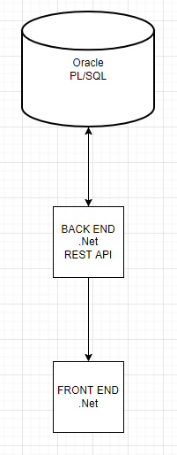
Tüm business logic Oracle PL/SQL içerisinde olacak
REST API sadece DB ile entegre olup herhangi bir business logic içermeyecek. Dökümantasyonu olacak
Front End DB erişimi olmadan sadece rest ile entegre olacak

